Status Error
BAS CS WebAPI
Códigos de estado de error: Hace algunos años, un grupo de trabajo de ingeniería de Internet conocido como IETF, definió un formato que detalla los errores posibles que ocurren con las aplicaciones en el entorno web. El componente ProblemDetails, utilizado en nuestras soluciones web APIs, maneja las excepciones que ocurren al invocar web Apis y convierte los detalles de la excepciones al formato IETF. Ante una excepción, nuestra solución retorna una instancia de ProblemDetails al cliente que invocó (consumió) cualquiera de nuestras web APIs.
Web API | Operación | Códigos de estado (ProblemDetails) | Observaciones
Entidad Maestra | POST | 201 Creado - Created 400 Bad Request 500 Internal Server Error | 400.1: destination header inválido 400.2: depth header inválido 400.3: if header inválido 400.4: overwrite header inválido 400.5: translate header inválido 400.6: request body inválido 400.7: longitud del contenido inválida 400.8: timeout inválido 400.9: lock token inválido 500.0: un módulo o una ISAPI son defectusos. 500.11: actualmente se está cerrando una aplicación en el servidor. 500.12: actualmente se está reiniciando una aplicación en el servidor. 500.13: el servidor web está sobrecargado. 500.15: no se permite una solicitud directa para el archivo (opcional) global.asax. 500.19: los datos de configuración son inválidos. 500.21: no se reconoce el módulo. 500.22: la configuración HTTP no es aplicable en el modo de canalización administrada. 500.24: no es posible aplicar una configuración para el cambio de identidad . 500.50: se ha producido un error al reescribir la notificación RQ_BEGIN_REQUEST. 500.51: se ha producido un error al reescribir la notificación GL_PRE_BEGIN_REQUEST. 500.52: se ha producido un error al reescribir la notificación RQ_SEND_RESPONSE. 500.53: se ha producido un error al reescribir la notificación RQ_RELEASE _REQUEST_STATE. 500.100: se ha producido un error en el motor ASP.
Entidad Maestra | PUT | 201 Creado - Created 400 Bad Request 404 Not Found - No encontrado 409 Conflict - SqlException error base de datos 500 Internal Server Error | El error 400 puede resultar si los valores de los parámetros del endpoint no coinciden con los valores de los mismos campos informados en el Json, en cuyo caso el mensaje es "La información del endpoint no coincide con el mensaje" El error 404 es el resultado de no haber encontrado la entidad, en cuyo caso el mensaje es "No existe la entidad"
Entidad Maestra | DELETE | 202 Accepted 404 Not Found - No encontrado 409 Conflict - SqlException error base de datos 500 Internal Server Error
Entidad Maestra | GET por Id | 200 Success - Operaciòn exitosa 204 No Content - No encontrado
Entidad Maestra | GET | 200 Success - Operaciòn exitosa
Comprobantes y Procesos | POST | 201 Creado - Created 400 Bad Request 500 Internal Server Error

Respuesta Maestros
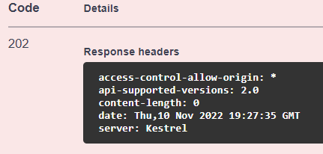
Las Web APIs de entidades MAESTRAS, tienen disponible usualmente las siguientes operaciones:
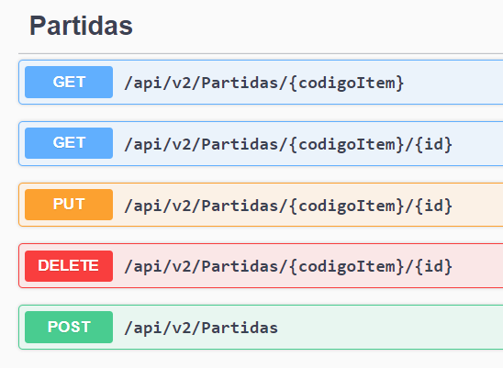

A continuación se describe la respuesta para cada operación:

El GET cuando no es por id, tal como este caso, retorna status 200 y una lista de la entidad; lista vacía si no hay información.
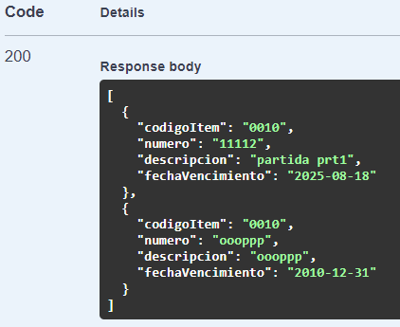
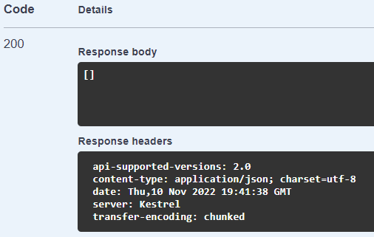

El GET por id, retorna status 200 y un JSon con la entidad; si no existe status 204.
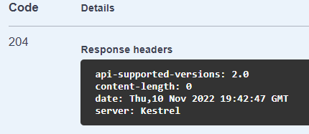

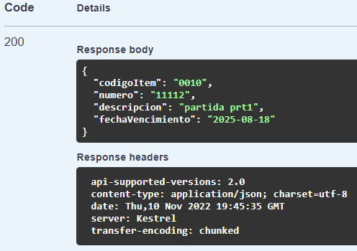

El POST y PUT, en caso de ser procesado correctamente, retorna status 201 y en Response body un Json con la entidad creada. En Response headers, el parámetro location deja disponible el request para efectuar el GET por id de la entidad creada.
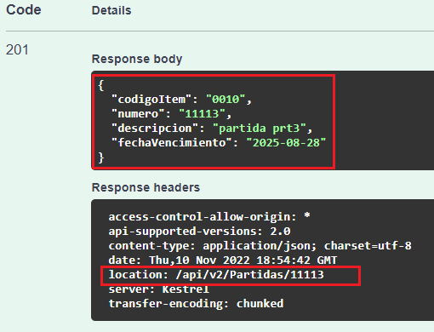

El DELETE, en caso de ser procesado correctamente, retorna un Response headers con status 202.

Respuesta Comprobantes,Procesos
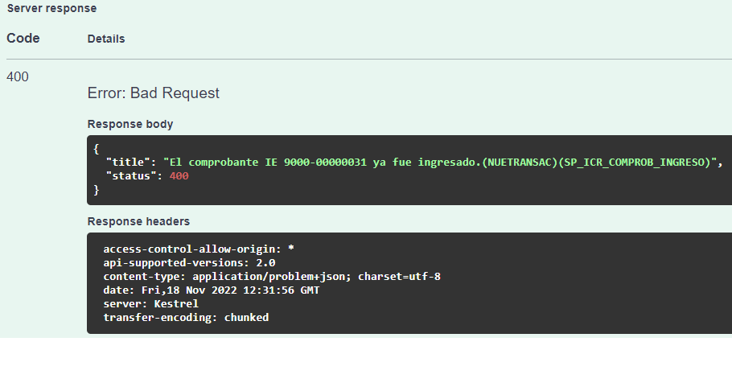
La respuesta a comprobantes importados es el número de transacción (IdTransaccion); pueden llegar otroa campoa adicionales e inclusive comprobantes relacionados, tal como se observa en la imagen.

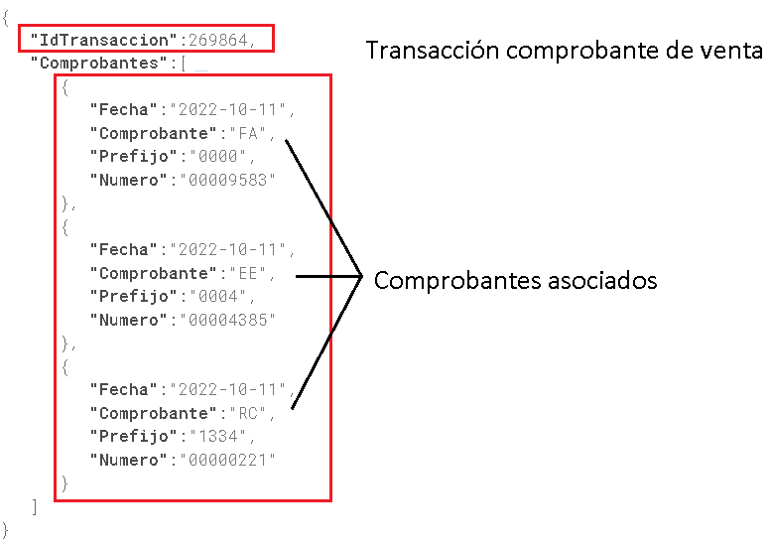

La respuesta a procesos importados no genera transacción, con lo cual la respuesta no contiene un JSon.

En caso de error, el mensaje llega con el siguiente formato y status:

Respuesta ConsultaGral
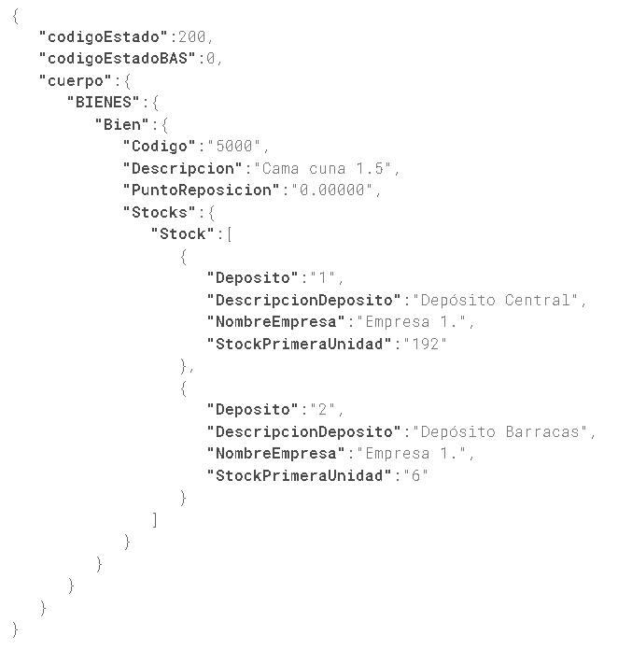
La web Api CONSULTAGRAL tiene como respuesta un JSon compuesto por varios campos, uno de ellos llamado cuerpo; en el campo cuerpo llegará la respuesta a la consulta efectuada (la imagen muestra el detalle de stock de un ítem).

